Лист1
日期 | 网站 | 场次名称 | 提交截图
7.6 | upc | Contest3896 - 2024年暑期多校联合训练赛第五场
7.6 | atcoder | Denso Create Programming Contest 2024（AtCoder Beginner Contest 361）
7.7 |  | Denso Create Programming Contest 2024（AtCoder Beginner Contest 361） | 
7.8 |  | Denso Create Programming Contest 2024（AtCoder Beginner Contest 361）
7.8 | upc | Contest3898 - 2024年暑期多校联合训练赛第七场 | 
7.8 | 洛谷
7.8 | 牛客
7.9 | upc | Contest3899 - 2024年暑期多校联合训练赛第八场 | 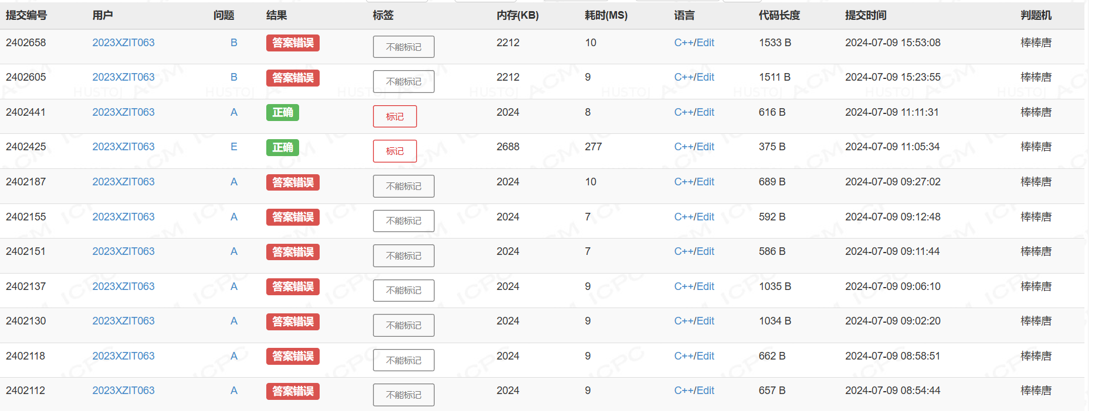
7.9 | 洛谷 |  | 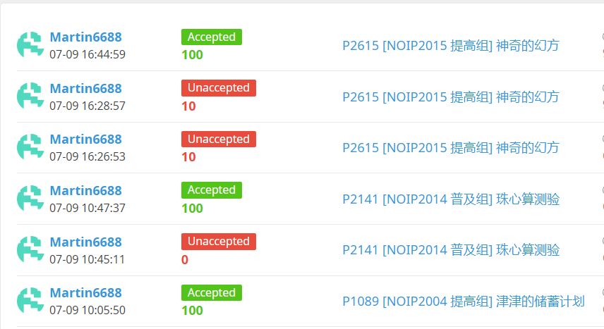
7.10 | upc | Contest3900 - 2024年暑期多校联合训练赛第九场 | 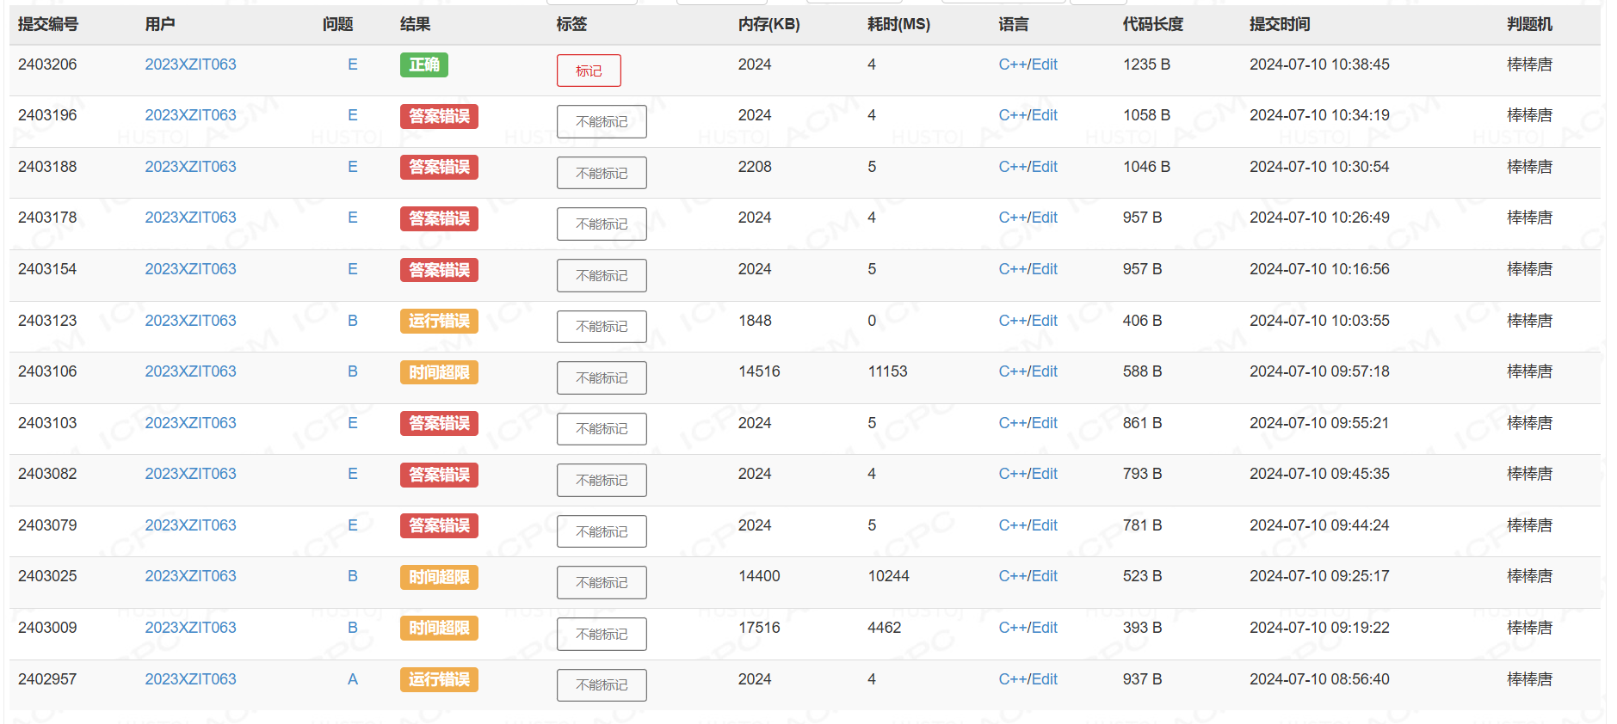
7.10 | 洛谷 |  | 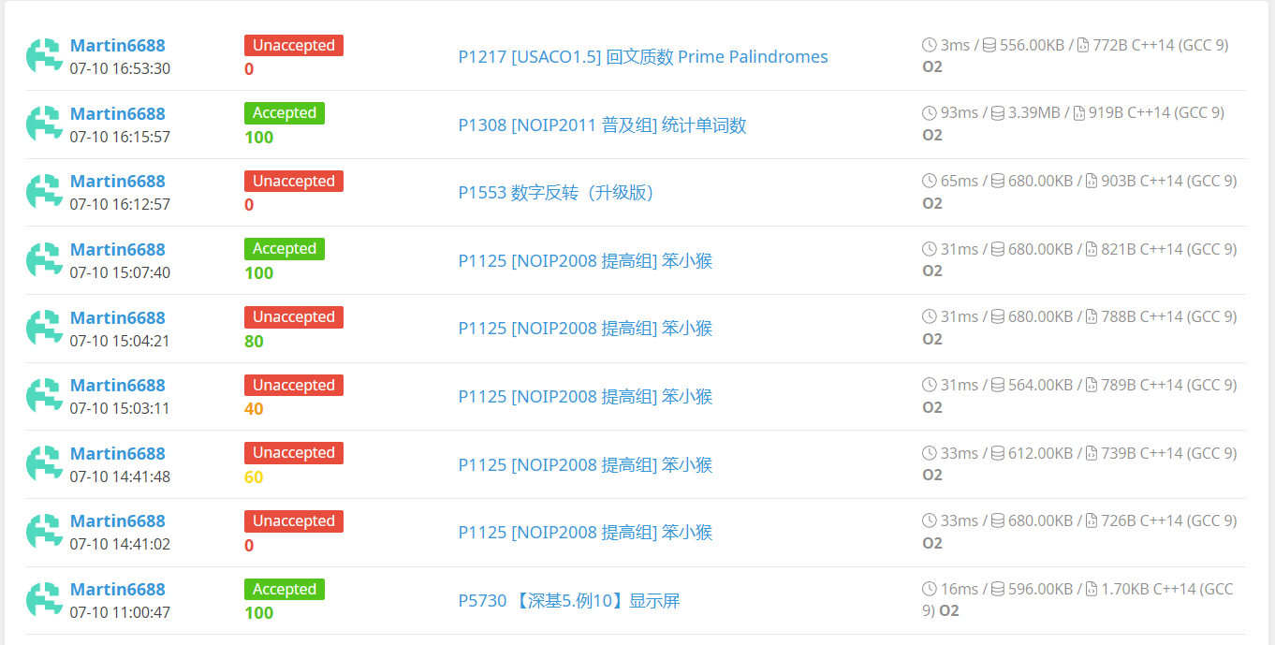
7.11 | 洛谷 |  | 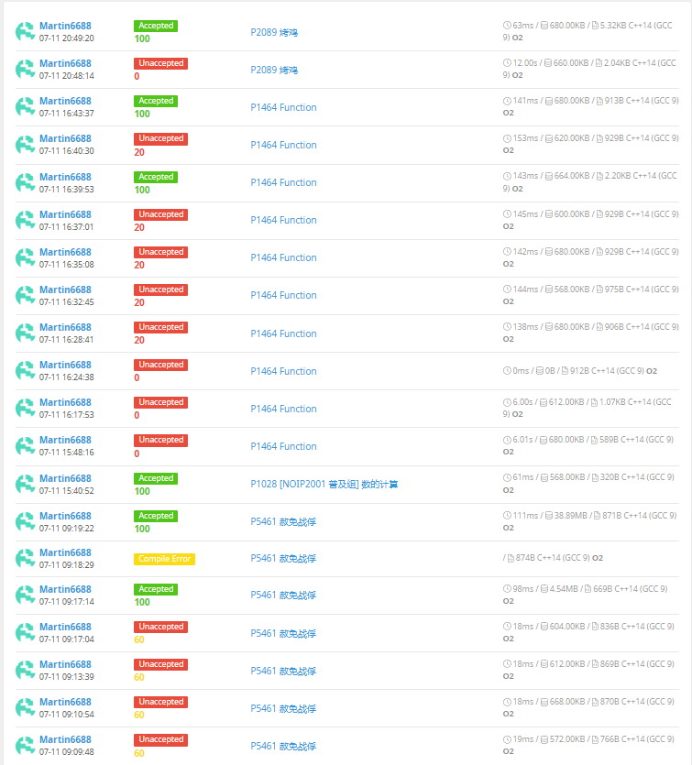
7.11 | upc | Contest3901 - 2024年暑期多校联合训练赛第十场 | 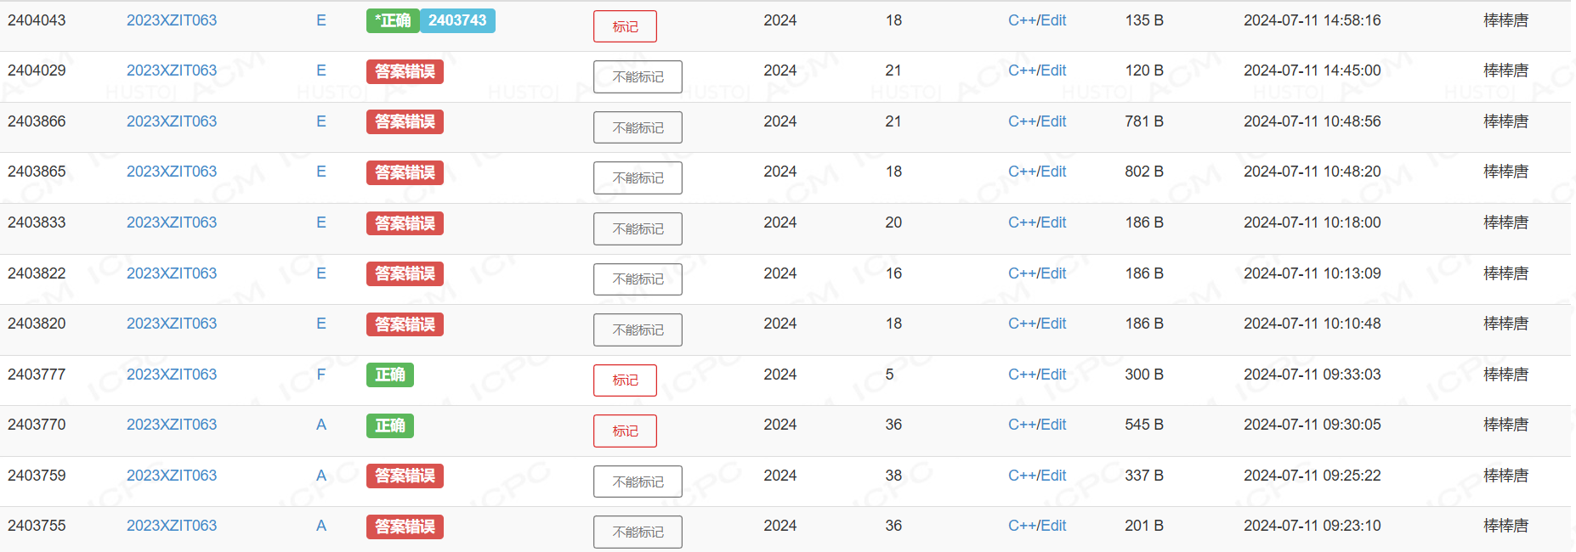
7.11 | codeforce | Codeforces Round 957 (Div. 3) | 
7.12 | 洛谷
7.12 | upc | Contest3902 - 2024年暑期多校联合训练赛第十一场
7.13 | 洛谷 |  | 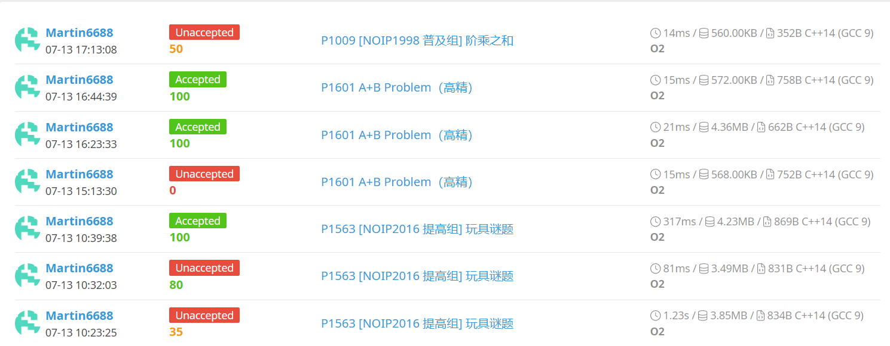
7.13 | upc | Contest3903 - 2024年暑期多校联合训练赛第十二场 | 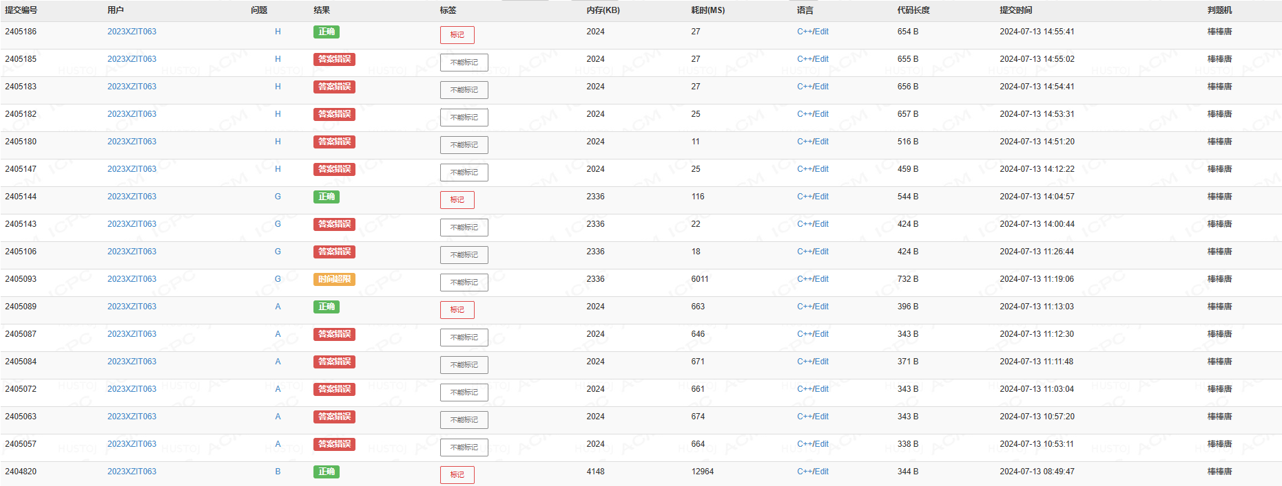
7.13 | atcoder | Toyota Programming Contest 2024#7（AtCoder Beginner Contest 362） | 
7.14 | upc | Contest3904 - 2024年暑期多校联合训练赛第十三场
7.14 | 洛谷 |  | 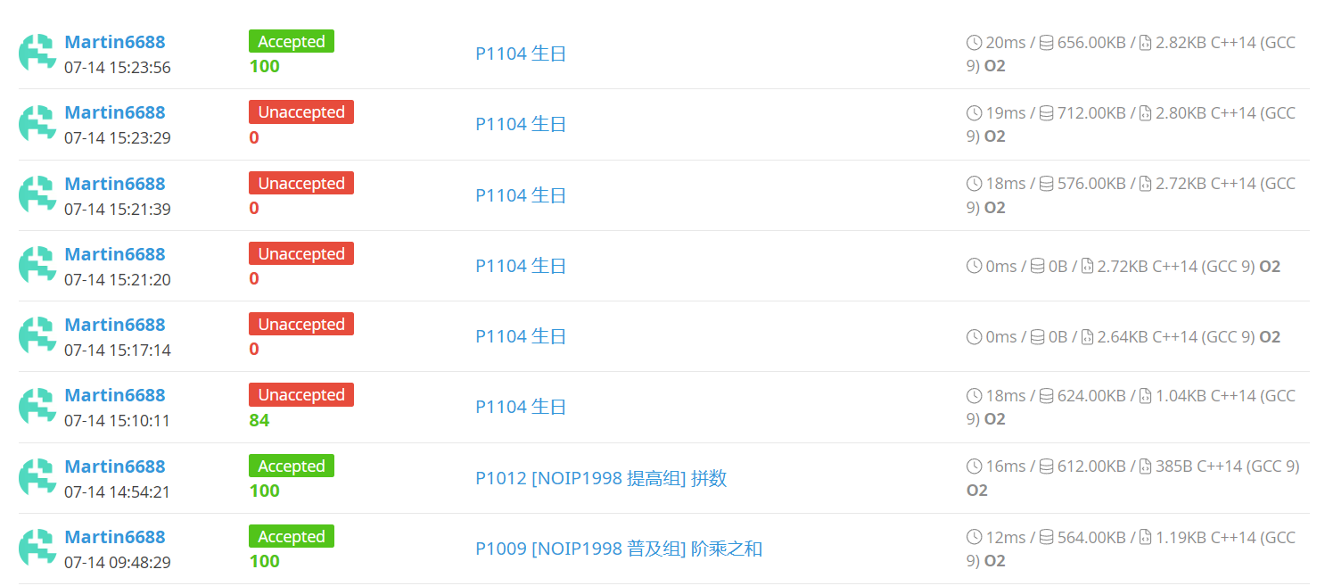
7.16 | upc | Contest RankList -- 2024年暑期多校联合训练赛第十四场
7.17 | upc | Contest3907 - 2024年暑期多校联合训练赛第十五场
7.18 | upc | Contest3908 - 2024年暑期多校联合训练赛第十六场
7.19 | upc | Contest3909 - 2024年暑期多校联合训练赛第十七场
7.20 | atcoder | AtCoder Beginner Contest 363
7.20 | codeforce | Codeforces Round 960 (Div. 2)
7.20 | 洛谷
7.22 | 洛谷 |  | 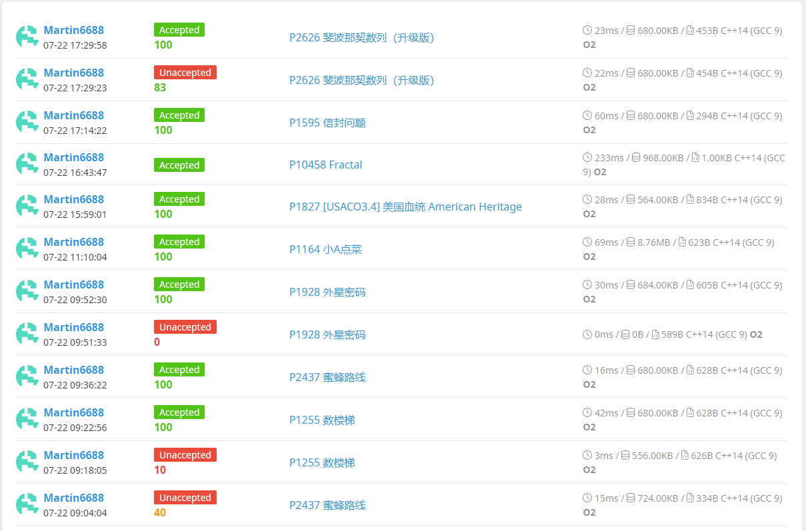
7.23 | codeforce | Codeforces Round 961 (Div. 2)
7.23 | 洛谷
7.25 | codeforce | Codeforces Round 961 (Div. 2) | 
7.25 | 洛谷 | 